テスト①
週次テスト（MVCモデル/サーブレット）

前提
・練習問題１～４は直接記入してください

練習問題１．MVCモデルを図式化し、それぞれの役割を説明しなさい。

図 |  |  |  |  |  |  |  |  | M
 |  |  |  |  |  |  |  |  | DBに問い合わせで他をまとめる

 |  | リクエスト |  |  | リクエスト |  | リクエスト
 | ブラウザ |  | controller |  |  | model |  | DB
 |  | レスポンス |  |  | レスポンス |  | レスポンス |  | V
 |  |  |  |  |  |  |  |  | HTMLやJSONに組み立てなおす
 | レスポンス |  |  | リクエスト

 |  |  | view
 |  |  |  |  |  |  |  |  | C
 |  |  |  |  |  |  |  |  | 処理を割り振り依頼する

練習問題２．HTMLの中にJavaプログラムを埋め込み、サーバ上で実行すると結果を反映したページを動的に生成できるファイルの名前を答えなさい。

 |  |  |  |  |  |  |  |  | JSP

練習問題３．下にWebブラウザとサーバの関係を示した図があります。図のXとYに当てはまる語句を答えなさい。

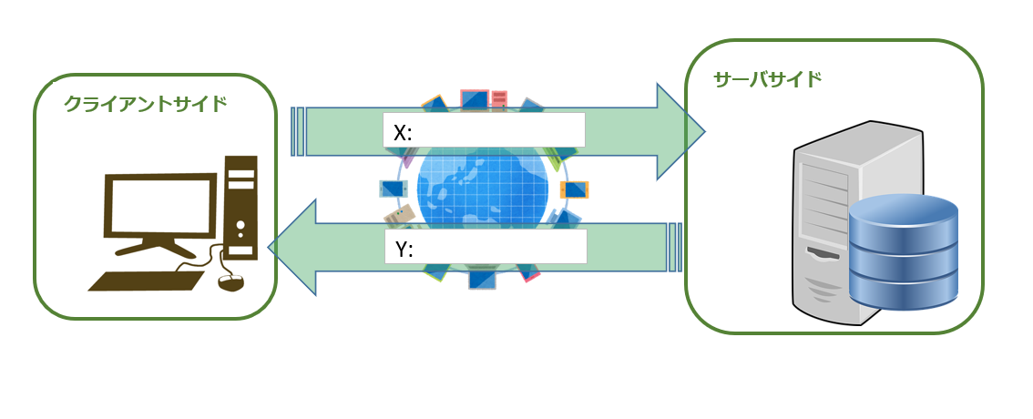
 |  |  |  |  |  |  |  |  | X: | リクエスト

 |  |  |  |  |  |  |  |  | Y: | レスポンス

練習問題４．HTTPは【練習問題３の解答X】を受け取り、【練習問題３の解答Y】を返すという単純なプロトコルであり、
 | 基本的には情報を保持することが出来ません。（※関連語句：ステートレス）
 | そのため、その欠点を補うための仕組みが存在します。その仕組みの名前を答えなさい。
 |  |  |  |  |  |  |  |  | サーバー

テスト②
週次テスト（MVCモデル/サーブレット）

前提
・以下はユーザから２つの整数の入力値を受け取り、その差を出力するWebアプリケーションです。
・minus.jspはWebContent/practiceフォルダに、
MinusServlet.javaはpracticeパッケージに、それぞれ存在するものとする。

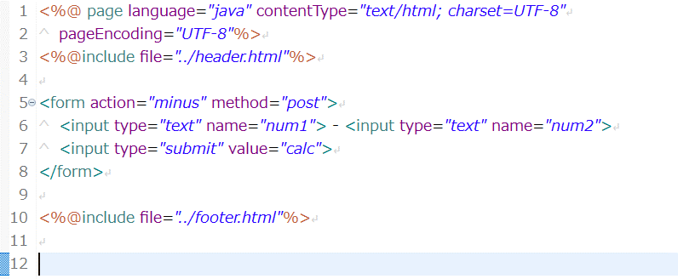
minus.jsp

MinusServlet.java
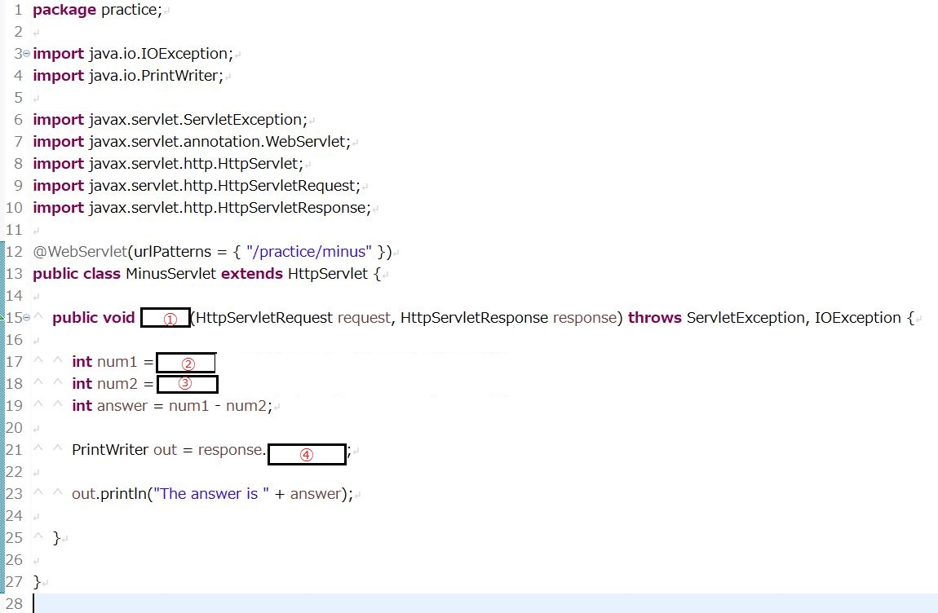

練習問題１．MinusServlet.javaの空欄を埋めなさい
① | doPost
② | response.getParameter
③ | response.getParameter
④ | response.getWriter()

練習問題２．MinusServlet.javaはWebアプリケーションとしては考慮が足りない点があります。
 | それは何か、またどのような対応をすべきか答えなさい

数値以外を入れる可能性を考慮されていないためif文とExceptionを使い数値以外を入力した際の処理を加えるべきです

テスト③
【サーブレット/jspを使って問合せフォームを作成しましょう】
※新しくブランチを切ってください |  |  |  |  | フォルダ構成
ブランチ名：feature/servlet/test1
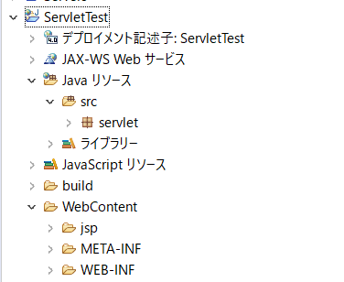
プロジェクト名：ServletTest
パッケージ：servlet（利用するサーブレットはこの中に置いてください）
 | ※利用するサーブレットはこの中に置いてください
 | ※サーブレット名は何でも構いません
 | ※サーブレット以外のクラスを作成する場合は、別にパッケージを作成してください（名前は任意）

利用するjspファイルの保存先：src＞main＞webapp＞jsp

問合せフォームのファイル名：contact.jsp

・作成に当たっては以下の内容で実装してください

 | フォームの項目
 | 項目 | 必須かどうか | フォームタイプ | 備考
 | 氏名 | 必須 | テキストボックス
 | 会社 |  | テキストボックス
 | メールアドレス | 必須 | テキストボックス
 | お問合せ内容 | 必須 | テキストエリア
 | メルマガ種類 |  | チェックボックス | チェックボックスは 以下で作成 「総合案内」 「セミナー案内」 「求人採用情報」
 | 資料請求希望 |  | ラジオボタン | ラジオボタンは 以下で作成 「Yes」「No」

 | フォームの条件
 | ・フォームからデータを送信した場合は氏名、会社、メールアドレス、問い合わせ内容、メルマガ種類の何にチェックが入ってるか、資料請求を希望しているかが表示されるjspページに遷移してください
 | ・ただし資料請求にYesの場合のみ「この度は資料請求いただきありがとうございます。以下のリンクから資料ダウンロードが可能です。」とリンク（ダミーで良い）が表示されたjspページに遷移してください
 | ※上記jspページは別ページです

 | その他
 | ・cssの実装は自由です
 | ・資料請求ページにフォームのデータを表示してもらっても構いません
 | ★jspとサーブレットの役割分担をはっきりさせる実装を意識しましょう

